Sheet1
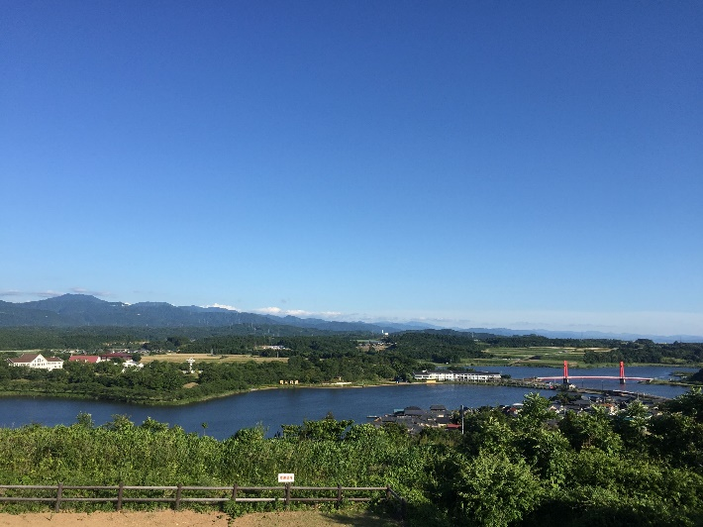
 |  |  | 2023BRM401近畿200km坂井 |  |  |  |  |  | 2023-03-15
 |  |  |  |  |  |  |  |  | 7:00スタート
 | 形状 | 信号 | ポイント | 標識 | 現在地からの進行先 |  | 現在地までの |  | 備考 | PC間
 |  |  |  |  | 方角 | 道路 | 区間 | 合計
1 |  |  | 丸岡総合福祉センター |  |  | 市道 東へ | 0.0 |  | 7:30クローズ
2 | 十 |  |  | X | 左折 | 市道 | 0.4 | 0.4
3 | T |  |  | X | 左折 | K110 | 0.6 | 1.0
4 | 十 |  |  | X | 右折 | K110→K10 | 1.0 | 2.0
5 | ┤ |  |  | X | 左折 | 市道 | 5.8 | 7.8
6 | 十 |  |  | X | 右折すぐ右折 | R364 | 0.0 | 7.8
7 | T |  |  | X | 右折 | R364 | 0.6 | 8.4
8 | 十 |  | フォトコントロール１ 竹田水車メロディーパーク | X | 直進 | R364 | 0.5 | 8.9 | メロディーパークと分かる物と自転車を撮影すること チェック後直進
9 | 十 | S | 上久米田 |  | 左折 | R364→市道 | 8.0 | 16.9 | セブンイレブン側に渡って市道に入る
10 | 十 | S |  |  | 右折 | R364 | 1.0 | 17.9 | 鳴鹿橋を渡る
11 | Y |  |  | X | 左方向 | 市道 | 1.2 | 19.1 | 集落に突っ込む
12 | ト |  |  | X | 右折 | 市道 | 0.1 | 19.2 | 田舎道を進む
13 | 十 |  |  | X | 左折 | R364→K245 | 4.2 | 23.4
14 | I |  | フォトコントロール２ 永平寺 |  | 左側 | 市道 | 1.8 | 25.2 | 永平寺に来たと分かる物と自転車を撮影する事 チェック後直進
15 | T |  |  | X | 左折 | R364 | 0.2 | 25.4 | この先の短い上り
16 | T |  |  |  | 左折 | R158 | 6.1 | 31.5 | 青看板 大野へ
17 | T |  |  | X | 左折 | R158 | 4.9 | 36.4 | 青看板 大野へ
18 | 十 | S |  |  | 右折 | K2→R476 | 1.2 | 37.6 | 青看板 池田へ
19 | ト |  |  |  | 右折 | 市道 | 13.1 | 50.7 | 青看板 池田市街へ
20 | I |  | ＰＣ１ まちの駅 こってコテ池田 |  | 右折 | 市道 | 2.2 | 52.9 | OPEN/ 8:16 ～ 11:08 レシート取得して通過時間を自分で記入。 チェック後 直進 | 52.9
21 | 十 |  |  |  | 右折 | R476 | 0.8 | 53.7
22 | Y |  |  | X | 左方向 | R476→K201 | 1.0 | 54.7
23 | 十 | S | 庄田 |  | 左折 | R8 | 18.5 | 73.2
24 | 十 | S | 向新保 |  | 左折 | K136 | 2.1 | 75.3
25 | ト |  |  |  | 右折 | K202 | 2.4 | 77.7
26 | ┤ |  |  |  | 左折 | K202 | 0.1 | 77.8
27 | 十 |  |  |  | 左折 | K202 | 3.9 | 81.7
28 | 十 |  |  | X | 右折 | 市道 | 0.2 | 81.9 | 道の駅案内看板あり
29 | 十 |  |  | X | 左折 | 市道 | 0.3 | 82.2
30 | 十 |  |  | X | 右折 | 市道 | 0.0 | 82.2
31 | 十 |  |  | X | 直進 | 市道 | 1.7 | 83.9
32 | 十 |  |  | X | 右折 | 市道 | 3.4 | 87.3
33 | T |  |  |  | 左折 | R476 | 0.4 | 87.7
34 | I |  | フォトコントロール３ 蒸気機関車D51 |  | 右側 | R476 | 2.7 | 90.4 | D51と自転車を撮影すること チェック後直進
35 | ト | S | 今庄駅入口 |  | 右折 | K138→市道 | 0.1 | 90.5
36 | 十 |  |  |  | 右折 | 市道 | 0.5 | 91.0
37 | 十 |  |  |  | 左折 | R476 | 0.9 | 91.9
38 | ┤ |  |  |  | 左折 | R305 | 6.1 | 98.0 | 青看板 越前海岸へ
39 | ト |  |  | X | 右折 | K247 | 0.2 | 98.2 | トンネル手前右折
40 | 十 |  |  | X | 左折すぐ右折 | 市道 | 1.0 | 99.2
41 | 十 | S | 四郎丸 |  | 左折 | R8→R365 | 6.0 | 105.2
42 | 十 | S | 上太田第二 |  | 左折 | R365 | 5.0 | 110.2
43 | T | S |  |  | 左折 | R365 | 7.0 | 117.2
44 | I |  | PC2 ファミリーマート越前江波店 |  | 左側 | R365→K3 | 1.1 | 118.3 | OPEN/ 10:28 ～ 14:52 レシート取得して通過時間を自分で記入。 チェック後 直進 | 65.4
45 | T | S | 織田北 |  | 右折 | R417 | 4.2 | 122.5
46 | ┤ |  |  |  | 左折 | K3 | 0.2 | 122.7
47 | 十 | S | 下糸生西 |  | 左折 | K184 | 5.3 | 128.0
48 | T |  |  |  | 左折 | K6 | 6.4 | 134.4 | 青看板 越前海岸へ
49 | T | S | 大味 |  | 右折 | R305 | 6.8 | 141.2
50 | I |  | PC3 ファミリーマート川尻店 |  | 左側 | R305→市道 | 14.8 | 156.0 | OPEN/ 11:35 ～ 17:24 レシート取得して通過時間を自分で記入。 チェック後 直進 | 39.7
51 | 十 | S | 新保 |  | 右折 | R305 | 8.2 | 164.2
52 | 十 | S | 中元 |  | 左折 | K7 | 1.0 | 165.2
53 | T | S |  | X | 左折 | K7 | 3.5 | 168.7
54 | 十 | S |  |  | 左折 | 市道 | 1.7 | 170.4 | 青看板 雄島へ
55 | Y |  |  | X | 左方向 | 市道 | 0.4 | 170.8
56 | I |  | フォトコントロール４ 雄島の赤い橋 |  | 左側 | 市道 | 0.5 | 171.3 | 赤い橋と自転車を撮影すること チェック後直進
57 | T |  |  |  | 左折 | K７ | 0.9 | 172.2 | 青看板 あわらへ
58 | 十 | S | 平山 |  | 左折 | K166 | 4.3 | 176.5 | １７７．５ｋｍポイント ヤギと遊べ
59 | T |  |  |  | 右側 | K152 | 3.2 | 179.7 | 青看板 北潟へ
60 | 十 |  |  |  | 右折 | K166 | 1.5 | 181.2
61 | ト |  |  | X | 左折 | K166 | 2.2 | 183.4
62 | T |  |  | X | 右折 | K166 | 1.4 | 184.8
63 | ┤ |  |  | X | 左折 | 市道 | 0.1 | 184.9 | 公園内に入っていく
64 | I |  | フォトコントロール５ 北潟湖展望台 |  | 左折 | 市道 | 0.3 | 185.2 | 展望台まで進みアイリスブリッジと自転車または自撮りをすること チェック後折り返し
65 | T |  |  | X | 左折 | K166→K120 | 0.3 | 185.5
66 | T |  |  | X | 右折 | K29 | 2.6 | 188.1
67 | Y |  |  | X | 左方向 | 市道 | 1.4 | 189.5
68 | 十 | S | 十日 |  | 左折 | K122→K258→市道 | 3.2 | 192.7
69 | 十 |  |  | X | 直進 | 市道→K154 | 2.7 | 195.4
70 | T |  |  | X | 右折 | K154 | 1.0 | 196.4
71 | T | S | 池口 |  | 左折 | K9 | 0.1 | 196.5
72 | I |  | FINISH セブンイレブン丸岡一本田福所店 | X | 右折 | 市道→K132→市道 | 4.1 | 200.6 | OPEN/ 12:53 ～ 20:30 レシート取得して通過時間を自分で記入。 チェック後 直進 | 44.6
73 |  |  | FINISH 丸岡総合福祉センター２F |  | 右側 |  | 1.6 | 202.2 | 受付は16:00 ～ 21：00 ・ゴールのタイム、総走行時間を自分で記入。 ・メダルの購入か否かを記入（メダル代1000円） ・完走の署名 カード提出お願いします。

 |  |  | フォト５ 北潟湖展望台

